記入方法説明
■ 質疑応答書は次のアドレスに電子メールにて送付すること
 | ・ 送付先：香取おみがわ医療センター |  | kensetsu@hospital.omigawa.chiba.jp

■ その他記入上の注意事項は下記による

 |  | 質 疑 応 答 書
住 所： |  | 香取市○○××番地
会社名： |  | ○○株式会社
担当者名： |  | ○川 ○男
電話番号： |  | ○○○○-○○-○○○○
No. | 図番 | 質 疑 | 備 考 | 回 答 | 備 考
1 | Ａ-01 | ○○に××とありますが、△△と考えてよろしいか。 | 別図１参照
簡潔にひとつずつ記入する
できる限りYES・NOの回答が出来る形とする
質問の内容を文章で説明しにくい場合は説明図を下記要領にて添付してよい。
・「別図１」シートに図を貼り付ける
・質疑応答書備考欄に「別図１参照」などと対応がわかるように記入する
・複数枚の場合はシートを複製し、シート名を「別図２」などと変更、右上の欄（セルJ２）に同じ番号を入力
・ファイルサイズはなるべく小さくなるようにする
（参考）「図の圧縮」・・・[図の書式設定]→[図]タブ→[圧縮]ボタン
2
複製
3
4
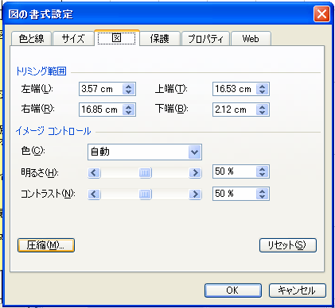
5
6
7
8
9

